Estadísticas
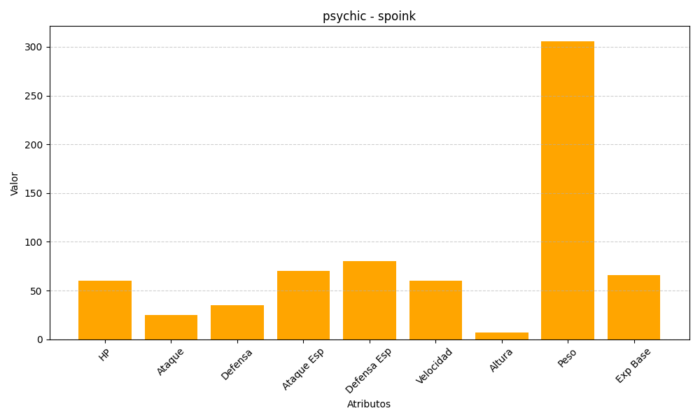
ID | Nombre | Tipo | HP | Ataque | Defensa | Ataque Especial | Defensa Especial | Velocidad | Altura | Peso | Experiencia Base
325 | spoink | psychic | 60 | 25 | 35 | 70 | 80 | 60 | 7 | 306 | 66

